Blad1
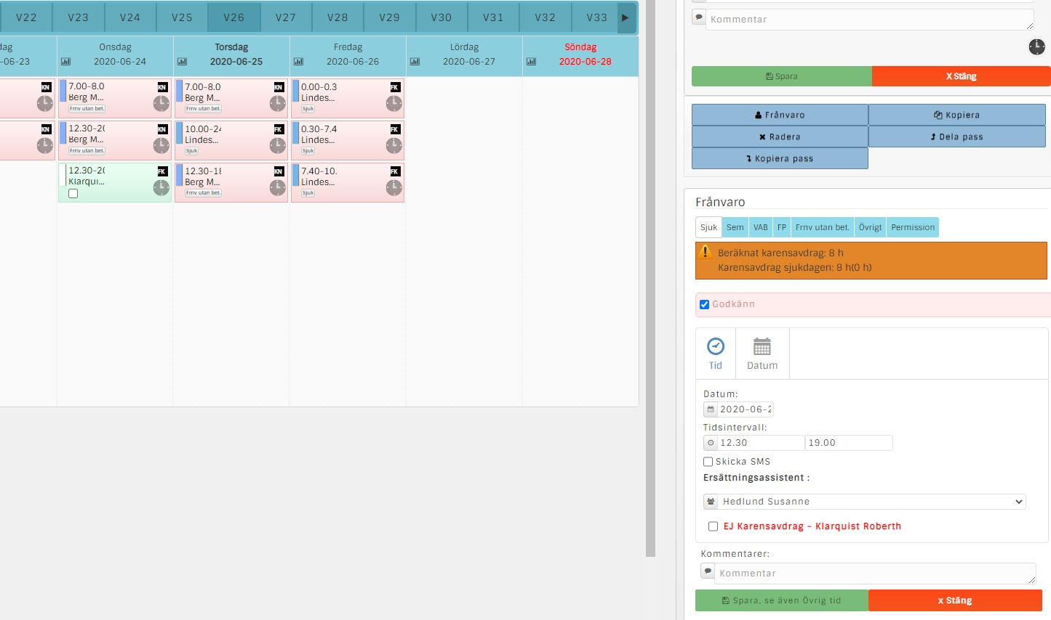

Roberth skulle ha arbetat 12.30-20.30 men blir sjuk.

Susanne kan bara ta del av pass 12.30-19.00

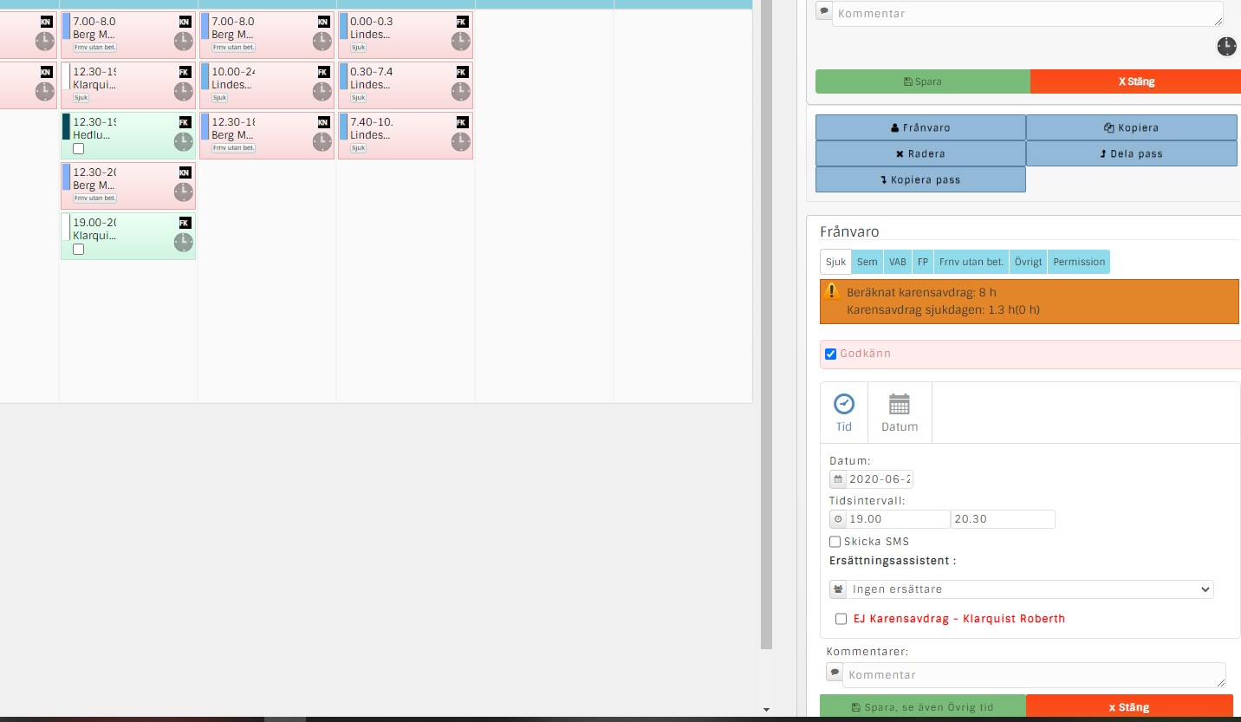

19.00-20.30 kan ingen ersätta

Är det ett vanligt pass som inte är bemannat vill vi att det ska döpas "Obemannat pass". Det står idag "ingen assistent vald". Den texten ska även synas i grundschemat så att det blir visuellt. Färgen på passet i grundschemat är okej som det är.

När man väljer ingen ersättare när någon är sjuk vill vi att det ska framgå i grundschemat

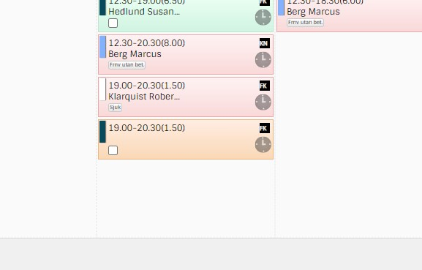

När ingen erättare finns så är det bra att det framgår med texten "Ingen ersättare", samt att hela den rutan är grå. På så sätt blir det lättare för alla att visuellt se att det passet är det ingen som kunnat arbeta.
Ingen ersättare

Den här informationen ska även vara med på ansökningsblanketten. Se nedan

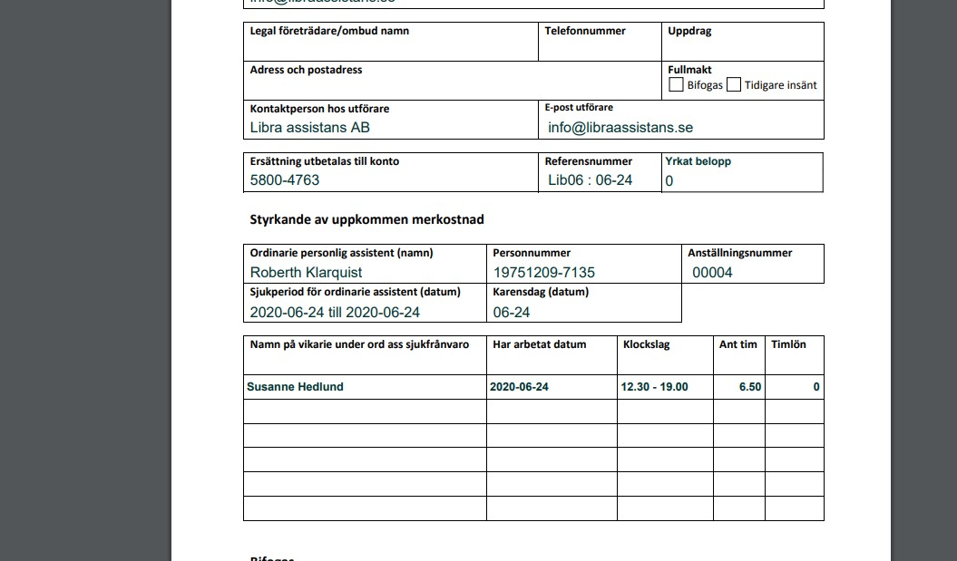

Ingen ersättare
2020-06-24
19.00-20-30
-1.5

"Ingen ersättare" ska beräknas med minus eftersom det då dras ifrån i den totala beräkningen. Då behöver ingen kontrollräkna, utan man vet att summan stämmer, samt att det blir tydligt för de som arbetar med sjuklöneansökningar både på assistansbolaget och de som tar emot dessa på kommunerna

